Prestations en français
Titre Page | Réservation en ligne
Description | Vous recevrez votre devis dans les plus brefs délai. Pour toute demande à moins de 4heures, merci de contacter directement le ….

Prestations Photo (A modifier/remplacer) | 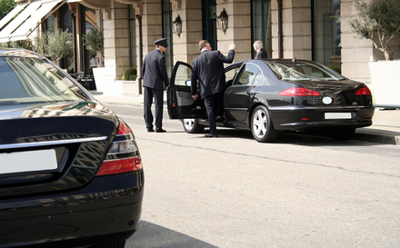 | 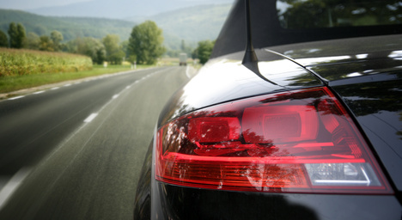 | 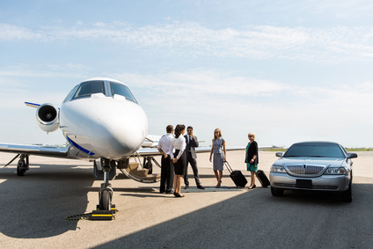
Prestation Titre | Transfert Ville/Gare | Transfert Aéroport Orly/CDG | Mise à disposition
Prestations description | Une phrase descriptive | Une phrase descriptive | Une phrase descriptive

Véhicules photos (A modifier/remplacer) | 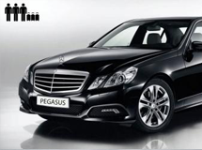 | 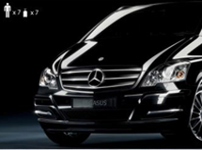 | 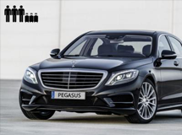 | s
Véhicules Titres | Mercedes Classe E | Mercedes Classe V | Mercedes Classe S
Véhicules description | Une phrase descriptive | Une phrase descriptive | Une phrase descriptive

